상품제안서
빅큐브 보냉백 캠핑 쿨러백 보온 보냉가방 주문제작 | 상품코드: F26706

 |  |  |  |  |  |  | 02-412-0044 | www.easy1.co.kr
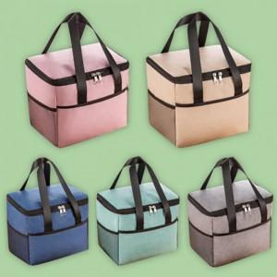

【상세/제작정보】 | 기본수량 미만 인쇄시 비용 추가. 케이스별도(비용추가)

【인쇄/포장옵션】 | 실크, 풀칼라 / OPP(비닐)

【공급단가】 | 수량 | 100~ | 300~ | 500~ | 1,000~ | 3,000~
*VAT별도 | 단가 | 7,250원 | 7,130원 | 6,960원 | 6,780원 | 6,670원

【상품 URL】 | https://dev.easy1.co.kr:443/src/goods_detail.php?gdno=26706

